2020_05_data
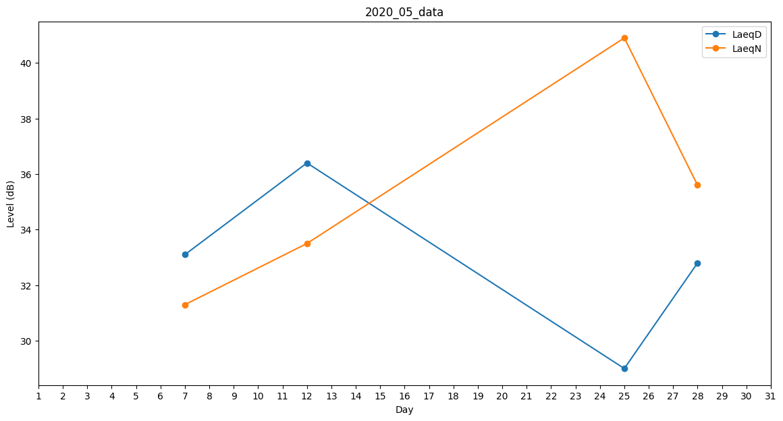
Day | LaeqD | LaeqN
1 | 0 | 30.2
2 | 0 | 0
3 | 0 | 0
4 | 0 | 36
5 | 0 | 31.3
6 | 0 | 31.3
7 | 33.1 | 31.3
8 | 37.7 | 0
9 | 0 | 0
10 | 0 | 35.4
11 | 0 | 33.5
12 | 36.4 | 33.5
13 | 0 | 34.8
14 | 0 | 31.3
15 | 30.7 | 0
16 | 0 | 0
17 | 0 | 32.5
18 | 0 | 0
19 | 0 | 33.5
20 | 0 | 0
21 | 0 | 0
22 | 0 | 0
23 | 0 | 0
24 | 0 | 31.2
25 | 29 | 40.9
26 | 0 | 33
27 | 31.6 | 0
28 | 32.8 | 35.6
29 | 0 | 0
30 | 0 | 0
31 | 0 | 0

